상품제안서
네이쳐 베이직 골프백 방수방진커버 레인커버 | 상품코드: F26144

 |  |  |  |  |  |  | 02-412-0044 | www.easy1.co.kr
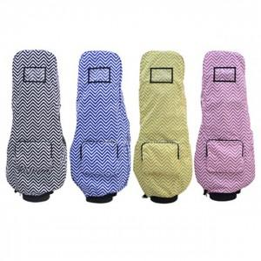

【상세/제작정보】

【인쇄/포장옵션】 | / 포장불가능

【공급단가】 | 수량 | 20~ | 50~ | 100~ | 300~ | 500~
*VAT별도 | 단가 | 40,370원 | 39,720원 | 38,760원 | 37,790원 | 37,140원

【상품 URL】 | https://dev.easy1.co.kr:443/src/goods_detail.php?gdno=26144

